固定资产采购申请单第2页
固定资产申请单

固定资产采购描述 |  | 第二页

 | 内容包括且不限于固定资产采购理由；固定资产采购用途、预计
 | 效益回收期以及其他需要特别说明的事项

 | 目前，腰托气阀已经量产，为进一步提高生产能力，现申请采购以下设备： ①、为提高腰托开关打钉组装质量和效率，申请采购1台手持式自动螺丝锁付机； ②、为提高腰托气阀气嘴接头/堵盖的O圈套装质量和效率，申请采购1台O圈套装机。 备注：初步询价仅供参考，最终以采购定价为准。

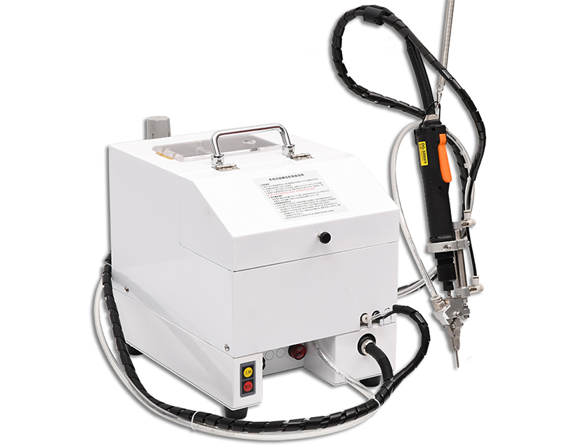

手持式螺丝锁付机
O圈套装机

